Sheet1
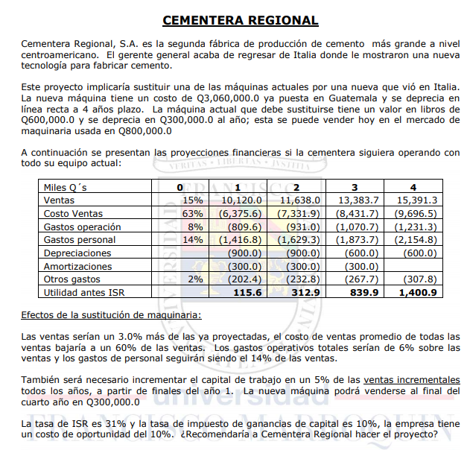

Tipo de proyecto: | Remplazo
 |  |  |  |  |  | Año 4 | Año 0
Maq. Nueva | Inversión | 3,060,000 |  |  | VM | 300,000.00 | 800,000.00
 | Deprec. | 4.00 | años, linea recta |  | VL | 0 | -600,000.00
 | VM año 4 | 300,000.00 |  |  | Gan. Cap. | 300,000.00 | 200,000.00
Maq. Actual | VM año 0 | 800,000.00 |  |  | Imp. | -30,000.00 | -20,000.00
 | VL año 0 | 600,000 |  |  |  | 10%
 | Deprec. | 300,000.00 | al año

Td | 10%

Proyecciones | ventas totales | 67466.666667 | 77586.666667 | 89220 | 102608.66667
Escenario Actual |  | -42504 |  |  |  |  |  | Análisis marginal
En miles | 0 | 1 | 2 | 3 | 4 |  |  | En miles | 0 | 1 | 2 | 3 | 4
Ventas | 15% | 10,120.00 | 11,638.00 | 13,383.00 | 15,391.30 |  |  | Ventas |  | 303.60 | 349.14 | 401.49 | 461.74
Costo de ventas | 63% | -6,375.60 | -7,331.90 | -8,431.70 | -9,696.50 |  |  | Costo de Ventas |  | 121.44 | 139.62 | 161.01 | 184.68
Gastos de operacion | 8% | -809.6 | -931 | -1,070.70 | -1,231.30 |  |  | Gastos de operacion |  | 184.18 | 211.77 | 243.63 | 280.12
Gastos de personal | 14% | -1,416.80 | -1,629.30 | -1,873.70 | -2,154.80 |  |  | Gastos de personal |  | -42.50 | -48.90 | -56.13 | -64.63
Depreciaciones |  | -900 | -900 | -600 | -600 |  |  | Deprec. |  | -465.00 | -465.00 | -765.00 | -765.00
Amortizaciones |  | -300 | -300 | -300 |  |  |  | Ut. antes de ISR |  | 101.72 | 186.63 | -15.00 | 96.91
Otros gastos | 2% | -202.4 | -232.8 | -267.7 | -307.8 |  |  | ISR | 31% | -31.53 | -57.85 | 4.65 | -30.04
Utilidad antes ISR |  | 115.6 | 312.9 | 839.9 | 1,400.90 |  |  | Utilidad neta |  | 70.19 | 128.77 | -10.35 | 66.87
 |  |  |  |  |  |  |  | Depreciacion |  | 465.00 | 465.00 | 765.00 | 765.00
 |  |  |  |  |  |  |  | Máquina nueva | -3,060 |  |  |  | 270.00
 |  |  |  |  |  |  |  | Máquina actual | 780
 |  |  |  |  |  |  |  | Capital Trabajo | 5% | -15.18 | -17.457 | -20.0745 | -23.08695
 |  |  |  |  |  |  |  | Rec. Capital Trabajo |  |  |  |  | 75.79845
 |  |  |  |  |  |  |  | Flujo | -2,280 | 520.0068 | 576.31632 | 734.57412 | 1,154.58

Escenario Nuevo |  |  |  |  |  |  |  | VPN | $9,516.57
En miles | 0 | 1 | 2 | 3 | 4 |  |  | TIR | 10.17%
Ventas | 3% | 10,423.60 | 11,987.14 | 13,784.49 | 15,853.04
Costo de ventas | 60% | -6,254.16 | -7,192.28 | -8,270.69 | -9,511.82 |  |  | Recomiendo hacer la sustitucion de la máquina puesto a que tir supera el costo de oportunidad y vpn es positivo.
Gastos de operacion | 6% | -625.416 | -719.2284 | -827.0694 | -951.18234
Gastos de personal | 14% | -1,459.30 | -1,678.20 | -1,929.83 | -2,219.43

